상품제안서
L홀더 투포켓화일 A4(박인쇄) | 상품코드: S24230

 |  |  |  |  |  |  | 02-713-8555 | www.synergygift.co.kr
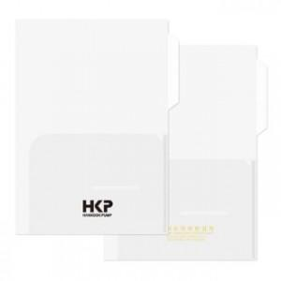

【상세/제작정보】 | <p><span style="font-size: 14pt;">★ 기본수량 1천개 단위 주문 가능합니다.&nbsp;</span>&nbsp;</p>

【인쇄/포장옵션】 | 불박 / 포장불가능

【공급단가】 | 수량 | 1,000~ | 3,000~ | 5,000~ | 10,000~ | 30,000~
*VAT별도 | 단가 | 580원 | 560원 | 520원 | 490원 | 480원

【상품 URL】 | https://www.synergygift.co.kr:443/src/goods_detail.php?gdno=24230

